Local
LOCAL | 2014 | 2015 | 2016 | 2017 | 2018 | 2019 | 2020 | 2021 | 2022 | 2023 | 2024 | 2025 | TOTAL
Estádios | 23 | 25 | 18 | 29 | 29 | 55 | 17 | 37 | 84 | 103 | 95 |  | 515 | 75.735294118 | %
Internet | 3 | 8 | 7 | 11 | 13 | 8 | 10 | 14 | 8 | 21 | 12 |  | 115 | 16.911764706 | %
Outros Espaços | 0 | 0 | 0 | 2 | 4 | 7 | 4 | 13 | 6 | 12 | 2 |  | 50 | 7.3529411765 | %
TOTAL | 26 | 33 | 25 | 42 | 46 | 70 | 31 | 64 | 98 | 136 | 109 | 0 | 680 | 100

 | 26 | 33 | 25 | 42 | 46 | 70 | 31 | 64 | 98 | 136 | 109

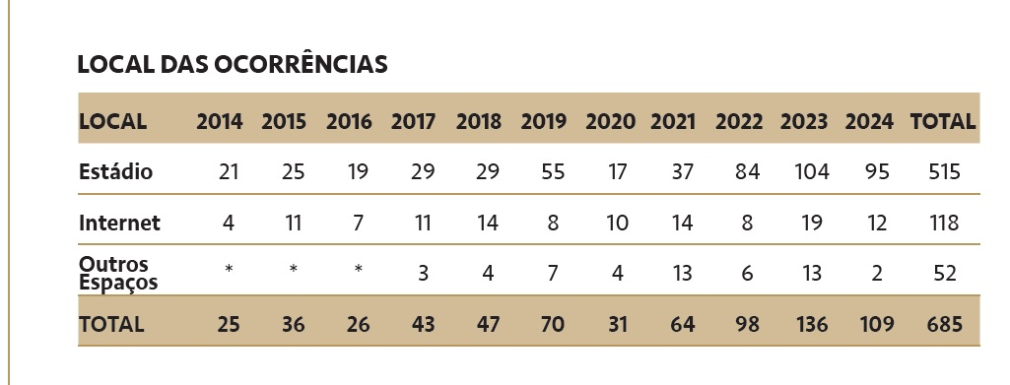
 |  |  |  |  |  |  |  |  |  |  |  |  |  |  |  | 95 | 87.155963303
 |  |  |  |  |  |  |  |  |  |  |  |  |  |  |  | 12 | 11.009174312
 |  |  |  |  |  |  |  |  |  |  |  |  |  |  |  | 2 | 1.8348623853
 |  |  |  |  |  |  |  |  |  |  |  |  |  |  |  | 109 | 100

Conmebol
CONMEBOL | 2014 | 2015 | 2016 | 2017 | 2018 | 2019 | 2020 | 2021 | 2022 | 2023 | 2024 | 2025 | TOTAL
 | 1 | 2 | 4 | 7 | 13 | 8 | 3 | 4 | 13 | 22 | 22 |  | 99

Ex | 1 | 1 | 4 | 6 | 13 | 6 | 3 | 4 | 12 | 22 | 22 |  | 94

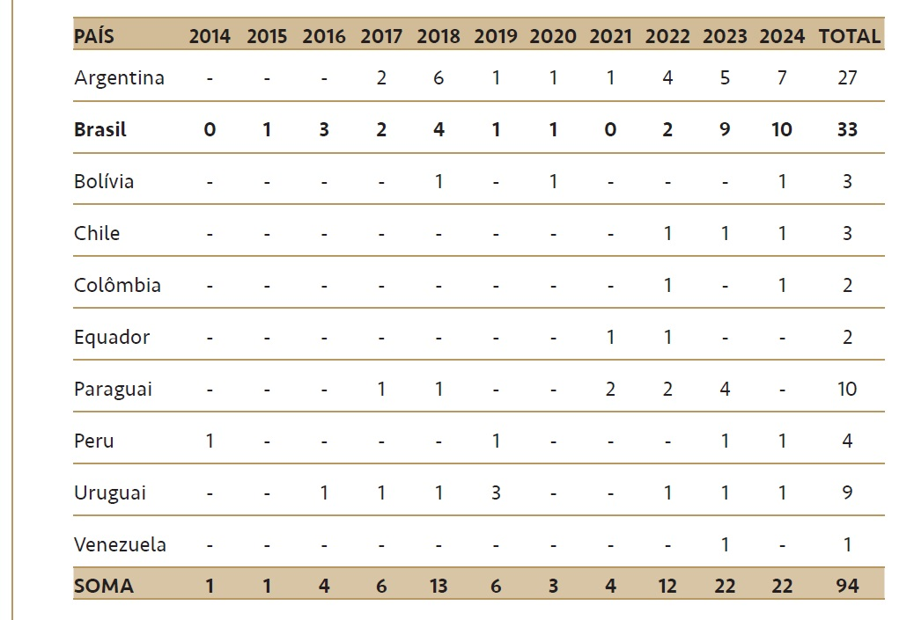
 |  | 1 - Brasil | 3 - Brasil | 2 - Brasil | 4 - Brasil | 3 - Brasil | 1 - Brasil | 2 - Paraguai | 4 - Argentina | 5 - Argentina | 7 - Argentina
 | 1 - Peru |  | 1 - Uruguai | 2 - Argentina | 6 - Argentina | 3 - Uruguai | 1 - Argentina | 1 - Argentina | 2 - Paraguai | 3 - Paraguai | 1 - Bolívia
 |  |  |  | 1 - Paraguai | 1 - Bolivia | 1 - Peru | 1 - Bolívia | 1 - Equador | 1 - Equador | 1 - Venezuela | 1 - Chile
 |  |  |  | 1 - Uruguai | 1 - Paraguai | 1 - Argentina |  |  | 1 - Chile | 1 - Chile | 1 - Peru
 |  |  |  |  | 1 - Uruguai |  |  |  | 1 - Uruguai | 1 - Uruguai | 1 - Uruguai
 |  |  |  |  |  |  |  |  | 1 - Colômbia | 1 - Peru | 1 - Colômbia
 |  |  |  |  |  |  |  |  |  | 10 - Brasil | 10 - Brasil

JULGADOS | 1 | 0 | 1 | 1 | 0 | 0 | 1 | 2 | 9 | 15 | 12 |  | 42

